Total
Alkalmazott szűrők: TRANSPORT_MODE egyezik ezzel: Sea Reference type egyezik ezzel: Highlighted references only „QUERY_List_Carrier_name_EDIQ_Act”[LSP] egyezik ezzel: Maersk TRANSPORT_ORDER_CREATION_DATE ekkori vagy későbbi a következőnél: 2025.12.01. 0:00:00 SHIPMENT_CANCELLED egyezik ezzel: (Üres) Previous and next 1 year egyezik ezzel: Y KPI_Category nem egyezik ezzel: Mapping

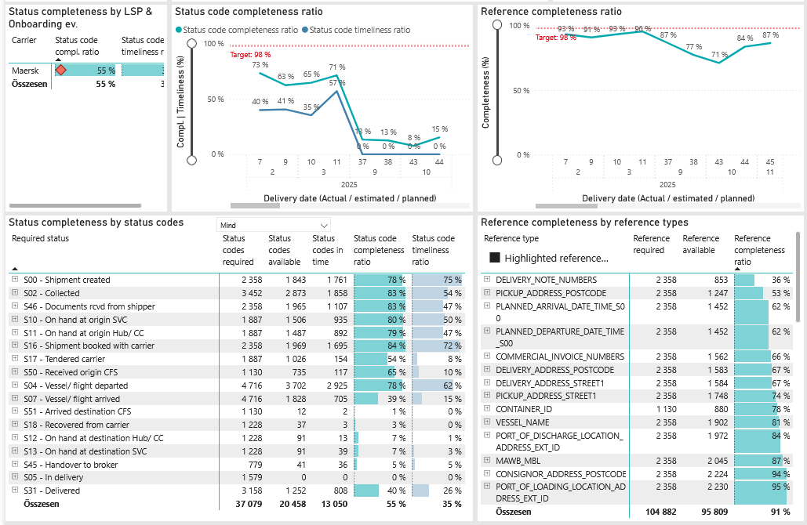
Required status | Status type | „QUERY_List_Carrier_EDIQ_Act”[LSP] | Status codes required | Status codes available | Status codes in time | Status code completeness ratio | Status code timeliness ratio
S00 - Shipment created | Actual | Maersk | 2,358 | 1,843 | 1,761 | 78 % | 75 %
S02 - Collected | Estimated | Maersk | 1,726 | 1,558 | 1,260 | 90 % | 73 %
S02 - Collected | Actual | Maersk | 1,726 | 1,315 | 598 | 76 % | 35 %
S46 - Documents rcvd from shipper | Actual | Maersk | 2,358 | 1,965 | 1,107 | 83 % | 47 %
S10 - On hand at origin SVC | Actual | Maersk | 1,887 | 1,506 | 935 | 80 % | 50 %
S11 - On hand at origin Hub/ CC | Actual | Maersk | 1,887 | 1,487 | 892 | 79 % | 47 %
S16 - Shipment booked with carrier | Actual | Maersk | 2,358 | 1,969 | 1,695 | 84 % | 72 %
S17 - Tendered carrier | Actual | Maersk | 1,887 | 1,026 | 154 | 54 % | 8 %
S50 - Received origin CFS | Actual | Maersk | 1,130 | 735 | 117 | 65 % | 10 %
S04 - Vessel/ flight departed | Estimated | Maersk | 2,358 | 2,187 | 1,853 | 93 % | 79 %
S04 - Vessel/ flight departed | Actual | Maersk | 2,358 | 1,515 | 1,072 | 64 % | 45 %
S07 - Vessel/ flight arrived | Estimated | Maersk | 2,358 | 1,709 | 630 | 72 % | 27 %
S07 - Vessel/ flight arrived | Actual | Maersk | 2,358 | 119 | 75 | 5 % | 3 %
S51 - Arrived destination CFS | Actual | Maersk | 1,130 | 12 | 2 | 1 % | 0 %
S18 - Recovered from carrier | Actual | Maersk | 1,228 | 37 | 3 | 3 % | 0 %
S12 - On hand at destination Hub/ CC | Actual | Maersk | 1,228 | 91 | 13 | 7 % | 1 %
S13 - On hand at destination SVC | Actual | Maersk | 1,228 | 91 | 39 | 7 % | 3 %
S45 - Handover to broker | Actual | Maersk | 779 | 41 | 36 | 5 % | 5 %
S05 - In delivery | Actual | Maersk | 1,579 | 0 | 0 | 0 % | 0 %
S31 - Delivered | Estimated | Maersk | 1,579 | 1,245 | 807 | 79 % | 51 %
S31 - Delivered | Actual | Maersk | 1,579 | 7 | 1 | 0 % | 0 %

